Sheet1
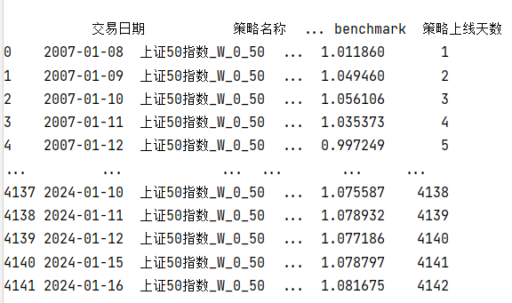
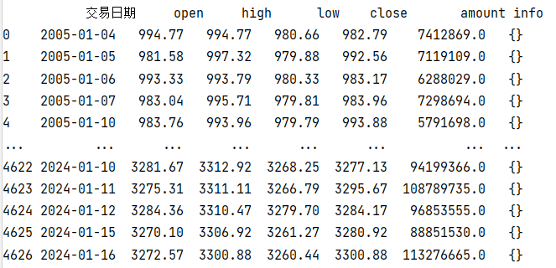
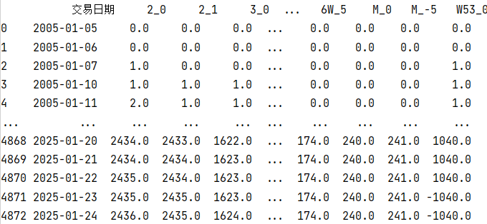

读取策略的资金曲线数据
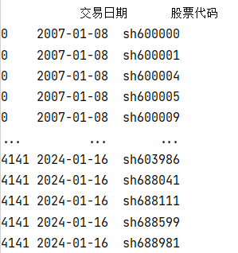

读取周期表
读取指数数据

将资金曲线按照交易日期和股票代码展开（temp变量）


读取所有的策略文件
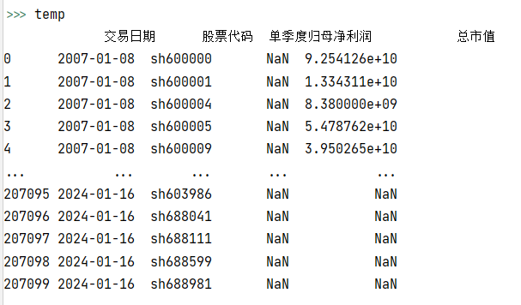

遍历每个策略，汇总策略的周期参数
将temp和因子数据合并，得到持仓每天的个股的因子数据

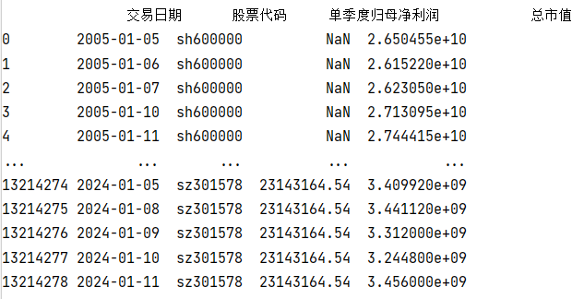
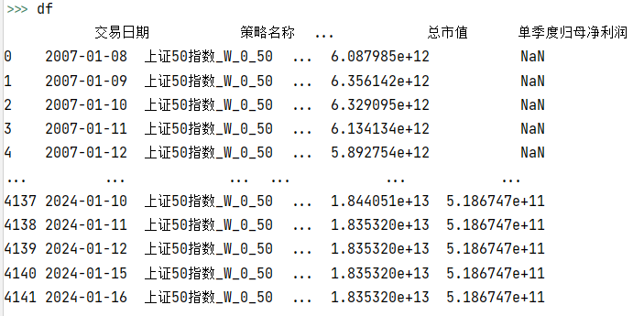

根据策略文件以及选股框架的Config加载因子数据（日频）

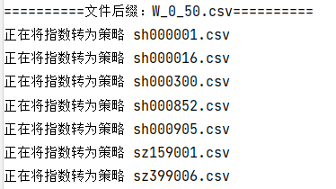
计算策略每日的持仓个股的均值因子以及求和因子，并将数据合并到资金曲线上

遍历每一个周期参数，将指数转换到对应的周期
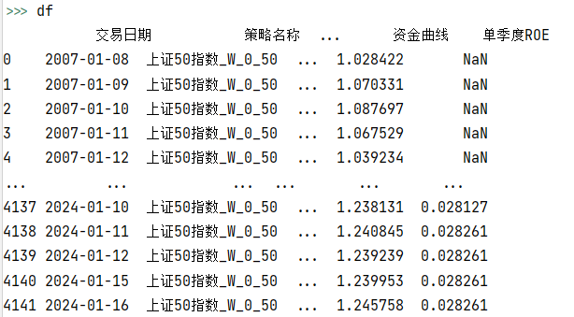

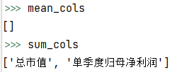
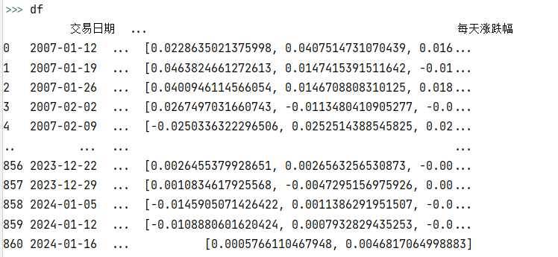
遍历每一个策略，计算策略需要的日频因子

遍历每一个周期参数，获取需要跑这些周期的策略的求和类因子和求均值类因子

对资金曲线进行周期转换
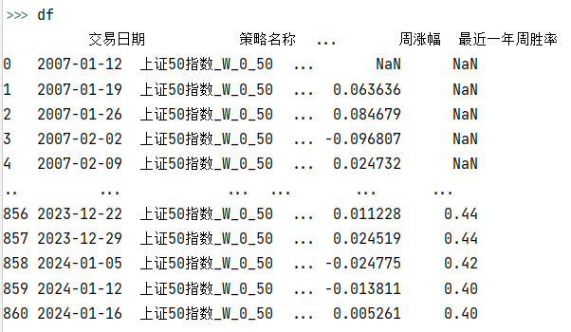

遍历每一个策略的资金曲线，计算因子

计算周期级别的因子

将返回的数据进行concat，得到截面数据

计算下周期涨跌幅及一些其他操作，并返回最终结果

